Datos Generarles
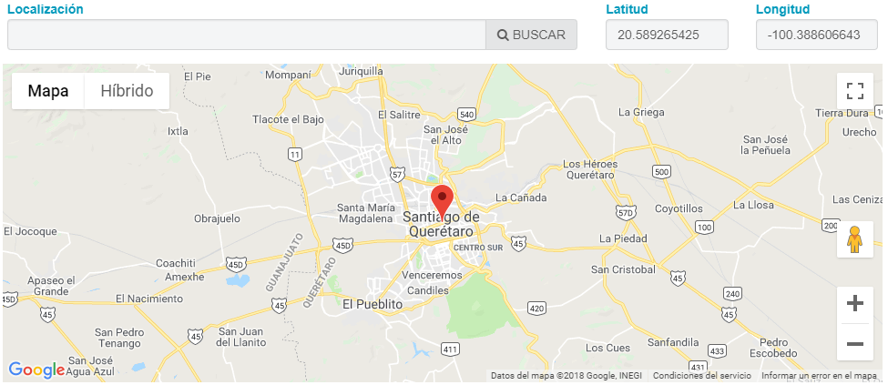
Datos generales

Nombre de la Empresa o Intitución* | Nombre del Representante*

Cargo del Representante* | Giro o Actividad de la Empresa*

Localización de la Fuente

